Femto2 신호테이블
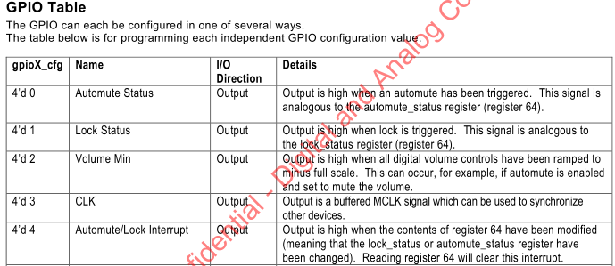

 |  |  |  |  |  |  |  |  |  | 팝노이즈 발생 현황(곡 클릭, PCM↔DSD, DSD간(64/128/256) 등)
MCU INPUT | SPDIF (AK4418) | INT0 | L | O | X
 |  |  | H | O | X
 |  | INT1 | L | O | X
 |  |  | H | O | X
 |  | I2C |  | O | X
 | USB (SA9127) | UA_EN | L | X | O | UN MUTE (ONLY USB 채널) |  |  |  | 해당 신호와 동기하여 DAC SOFT MUTE
 |  |  | H | X | O | MUTE (ONLY USB 채널) |  |  |  | 해당 신호와 동기하여 DAC SOFT MUTE
 |  | DSD_ON | L | X | O | DSD (ONLY USB 채널) |  |  |  | DSD↔PCM 신호 전환시 DAC SOFT MUTE
 |  |  | H | X | O | PCM (ONLY USB 채널) |  |  |  | DSD↔PCM 신호 전환시 DAC SOFT MUTE
 |  | DSD128 | L | X | O | DSD64 (ONLY USB 채널) |  |  |  | DSD64↔DSD128 신호 전환시 DAC SOFT MUTE
 |  |  | H | X | O | DSD128 (ONLY USB 채널) |  |  |  | DSD64↔DSD128 신호 전환시 DAC SOFT MUTE
 |  | USB_DET | L | X | O | SUSPEND (ONLY USB 채널) |  |  |  | SUSPEND↔NORMAL OPERATION 신호 전화시 DAC SOFT MUTE
 |  |  | H | X | O | NORMAL OPERATION (ONLY USB 채널) |  |  |  | SUSPEND↔NORMAL OPERATION 신호 전화시 DAC SOFT MUTE
 | DAC (ES9038) | AMLI | L | 모든 채널 |  | Automute&Lock_Interrupt |  |  |  | 팝 노이즈 해결이 안될경우 GPIO 핀을 Automute Status or Lock Status 로 변경하여 L↔H 신호 전환시 DAC SOFT MUTE
 |  |  | H | 모든 채널
 |  | I2C |  | 모든 채널 |  | 샘플링 주파수 읽기
X 는 채널에서 해당 신호에 영향 없음
O 는 해당 신호 입력받을 때 동작

 |  |  |  | EVENT
 |  |  |  | CHANNEL SELECTION |  | OUTPUT SELECTION |  | UA_EN (MCU 감지) |  | DSD_ON (MCU 감지) |  | MUTE | FILTER | VOLUME
 |  |  | 버튼 | CH ↔ | CH ↔ | L | H |  |  |  |  | MUTE 버튼 | FILTER 버튼 | VOLUME
 |  |  | 채널 | SPDIF CH | USB CH | 모든 채널 |  | SPDIF CH | USB CH | SPDIF CH | USB CH | 모든 채널 | 모든 채널 | 모든 채널
MCU | POWER_EN | H or L
 | I2S_Sel | H or L |  | L | H | X | X
 | LINE_MUTE | H or L |  | X | X | L | H
 | HP_MUTE | H or L |  | X | X | H | L
 | DAC_MUTE | H or L |  | DAC-SOFT MUTE로 대체
 | I2C | MUTE |  |  |  |  |  | X | O | X | O | O
 |  | FILTER |  |  |  |  |  |  |  |  |  |  | O
 |  | VOLUME |  |  |  |  |  |  |  |  |  |  |  | O
X 는 채널에서 해당 신호에 영향 없음
O 는 해당 신호 입력받을 때 동작
전원 스위치 껐다 켰을때 끄기전 채널/필터/볼륨(H/L구분)/출력선택 값 기억해서 그 화면 표시
POWER_EN / HP_MUTE / LINE_MUTE 신호는 전원 ON_OFF 팝 노이즈 발생시 타이밍 등 조정하여 문제 해결을 위해 사용될수 있음.

